Аркуш1
Рівень | Завдання
Beet Seed | 1. В баг-трекінговій системі (Jira) опиши 3 баги, які знайдеш на сайті https://www.headhunterhairstyling.com/ | https://victoriapetrenko.atlassian.net/jira/software/projects/KAN/boards/1 Сподіваюсь, що все вірно зробила з налаштуваннями, запрошення на доступ з правами адміністратора було відправлено на зазначений в описі заняття Gmail

Beet Sprout | Наведи власні приклади багів, які можуть мати такі комбінації: | Severity - Critical/Priority - Low | Severity - Minor / Priority - Highest |  | ←Абстрактні випадки
 |  | 1. Login fields are not clickable after loading login page on Android 7, Chrome 119. The bug is not happening on newer versions of Android and Chrome. The bug is critical for system, but has low priority, as less than 1% of users visit the site, using Android 7, Chrome 119. | 1. A link "Характеристики" on the product page redirects to an invalid or non-existent page. The bug severity is minor, as it does not affect the website performance. But the priority is highest, as the users are not able to see the specifications of products, so they won't buy the product.

 | Severity - Critical/Priority - Low

 | Severity - Minor / Priority - Highest | 2. The system deletes input data in the registration form after using special symbols "§, →, ¶, =, #" . The bug is critical, as the user`s information is deleted from text fields, but has low priority, as this user scenario is extremely rear. User is informed by the system to use only English letters (A-Z, a-z), numbers (0-9) and only special symbols (@, -, _, . !).
 |  |  | 2. The total cost of the items in the shopping cart does not change after changing the number of items (click + or -). The bug severity is minor, as it does not affect the website performance. But the priority is highest, as the users expect the total cost to update due to the number of items they add or remove. This bug will confuse the users during checkout.

 | (на кожен варіант вкажи по 2 баги)

Mighty Beet | Продовжуємо розвивати стартап для застосунку, який дозволяє обмінюватися світлинами їжі TastySnaps | Статуси відповідно до Життєвого циклу багів |  | 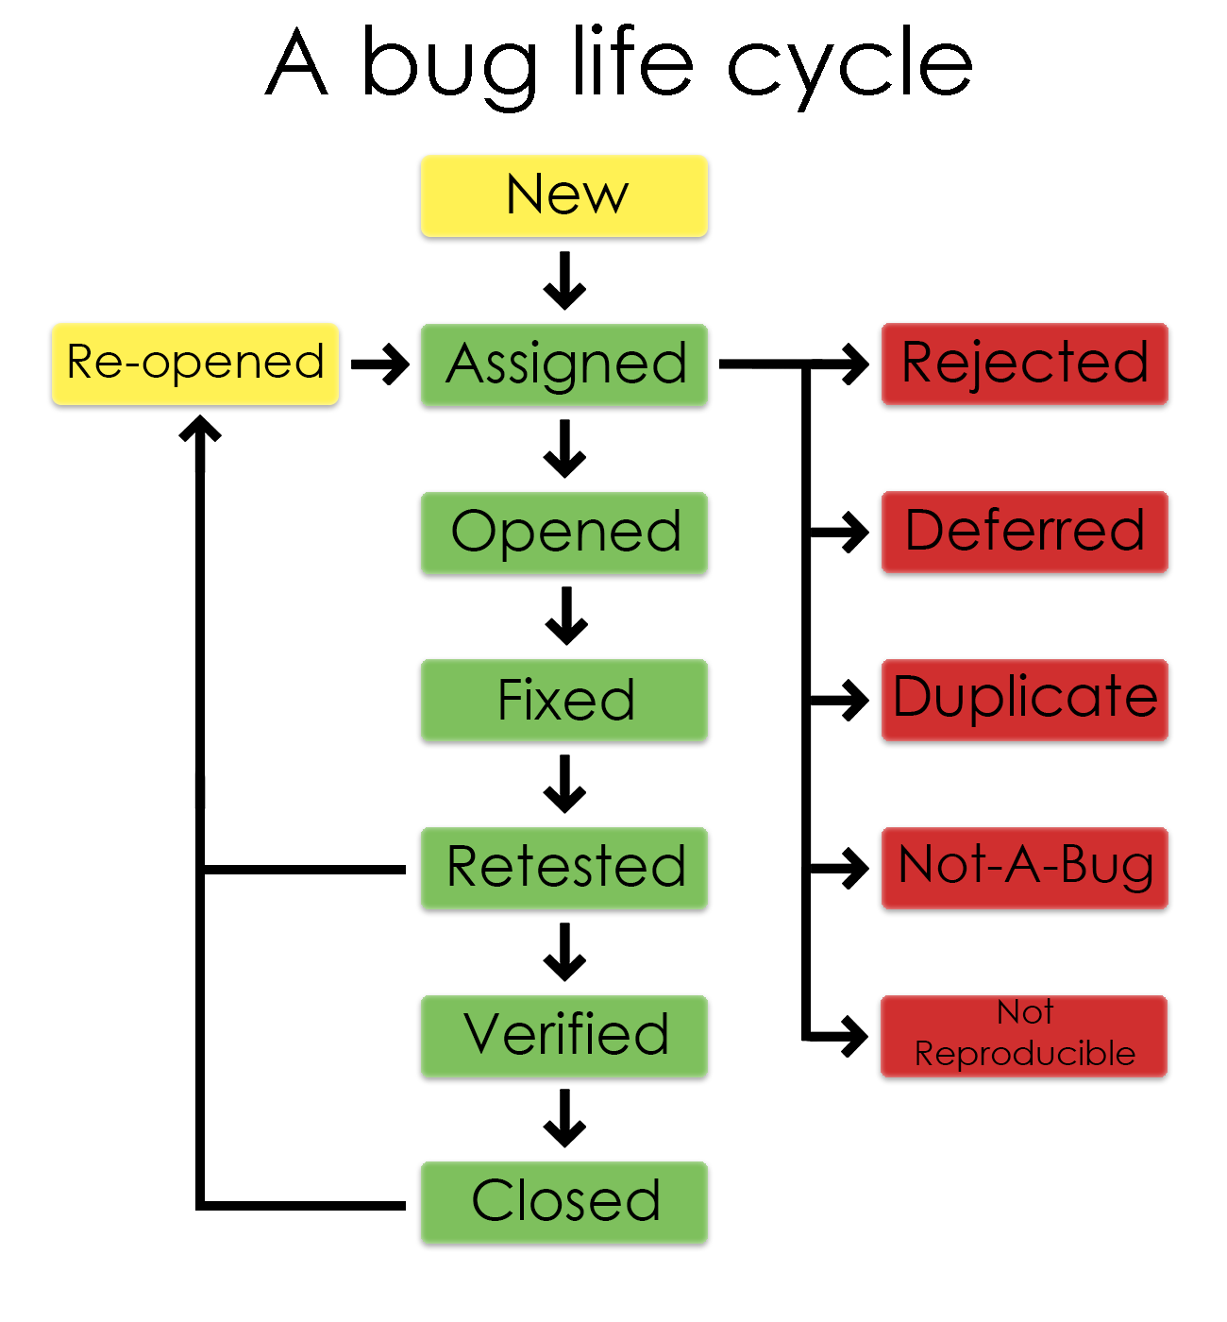
 |  | New: Баг зареєстровано, але ще не розглянуто.

 |  | Assigned: Баг призначено комусь для подальшого розгляду або вирішення.

 |  | Opened: Баг розглядається або активно вирішується.

 | Команда тестувальників скаржилась, що без баг-трекінгової системи все було дуже погано. Тому ви вирішили запровадити систему відстежування багів Jira. | Fixed: Баг виправлений у коді.

 |  | Retested: Баг перевірений після виправлення.

 |  | Verified: Баг підтверджений як виправлений.

 |  | Closed: Баг закритий, оскільки він вже виправлений і перевірений.
 | Ти як керівник/ця маєш створити життєвий цикл багу.
 |  | Re-opened: Після того, як баг вже був виправлений, він знову виявився у програмі під час ретестингу або в експлуатації. Це означає, що проблема повернулася і потребує нового аналізу або виправлення. Коли баг відновлюється після закриття, він може бути знову відкритий для подальшого розгляду та вирішення розробниками.

 |  | Rejected: Баг відхилено з-за якихось конкретних причин, наприклад, він не вважається проблемою, або його необхідно вирішувати на пізнішому етапі розробки. Зазвичай вказується причина відхилення.
 | Які статуси туди будуть входити?

 | В якій послідовності? | Referred: Багфікс відкладений на майбутнє, якщо проблема не є критичною або актуальною на даний момент. Баги зі статусом "Deferred" можуть залишатися у списку завдань для майбутніх релізів чи ітерацій.
 | Чому саме такі?

 |  | Duplicate: Баг виявлено як дублікат іншого багу в системі. Це може статися, коли одна й та ж проблема була відзначена кілька разів або подібна до іншої вже зареєстрованої проблеми.

 |  | Not Reproducible: Баг не може бути відтворений. Це означає, що не вдалося відтворити проблему за певних обставин або на певному пристрої.

 |  | Not-A-Bug: Після ретельного аналізу виявлено, що проблема, яка спочатку була виявлена як баг, насправді є очікуваним поведінкою програми або результатом некоректного використання користувачем.

Jira BugRep 1
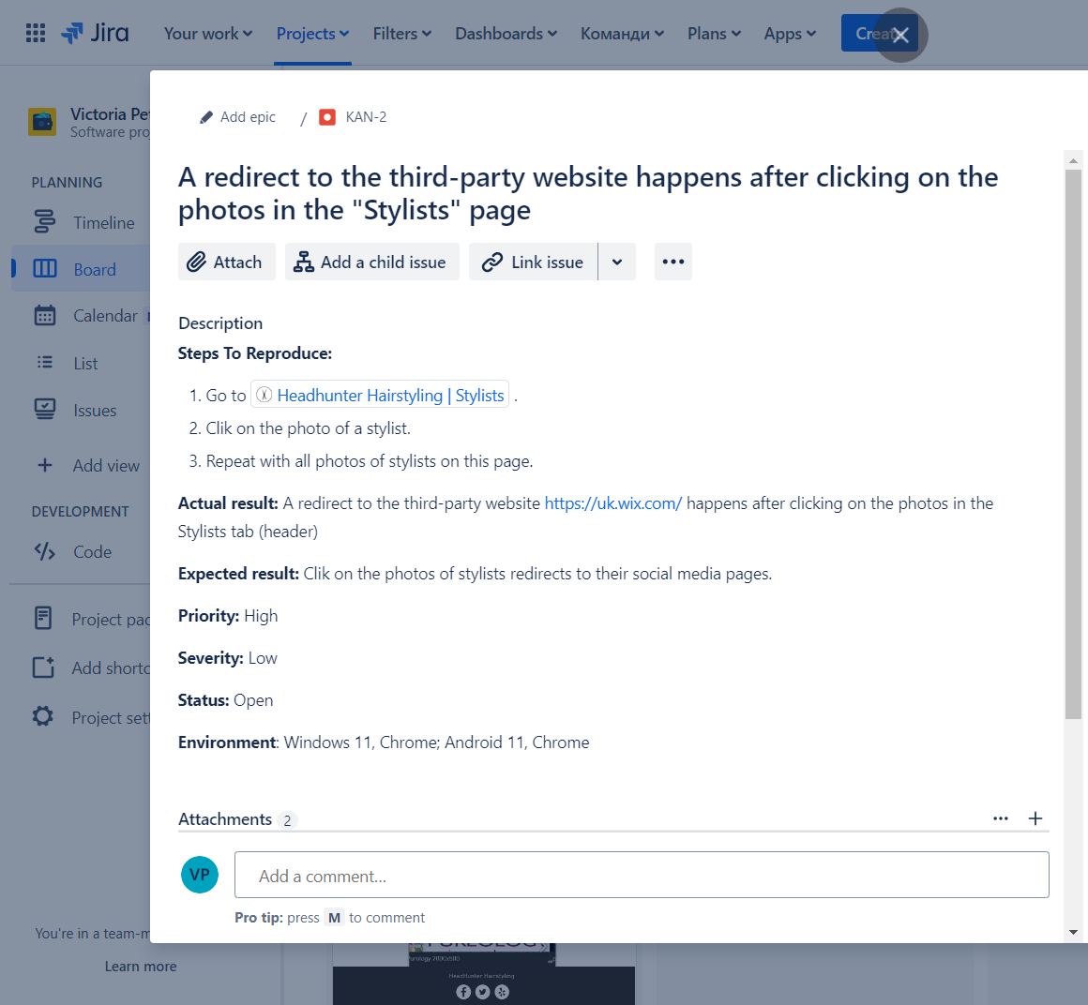

Jira BugRep 2
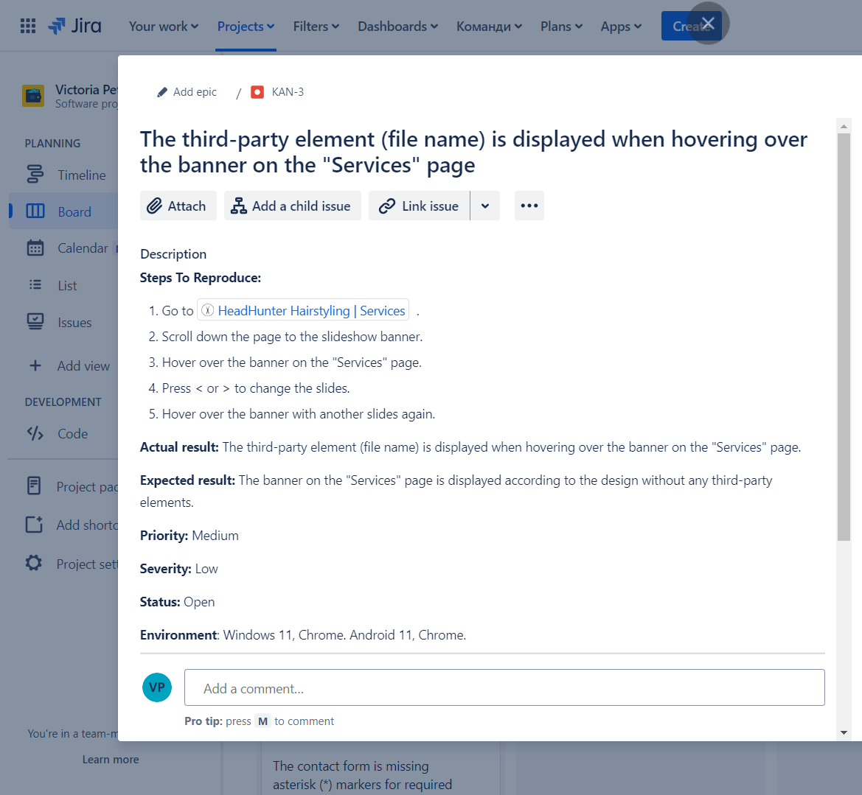

Jira BugRep 3
